KGZS-Zavod PT
2026-07-15 | Območje zavoda Ptuj
SUŠA | V letu 2026 se Podravje srečuje z velikimi vremenskimi odkloni od normalnosti. Že spomladansko pomanjkanje padavin, potem v začetku junija prizadene toča, ki zajame velik del območja najbolj kmetijske rabe Dravskega in Ptujskega polja in vinogradništva v Halozah in dela Ormoških goric. Trenutne razmere pa se za kmetijstvo še zaostrujejo, saj je evidentno pomanjkanje padavin. Plitve površine gramoznih tal so zelo podvržene škodam zaradi pomanjkanja padavin. Mnoge kmetije so polja zaradi toče na novo posejali, sedaj pa novi posevki praktično mirujejo oziroma propadajo. Prizadete rastline po toči sedaj še dodatno propadajo zaradi pomanjkanja padavin ( koruzna polja, oljne buče, soja, zelenjadnice in plodovke, travniške površine…. ). Po žetvi žit, ki so bila prizadeta po toči sedaj ni možno opraviti primerne obdelave strnišč in posejati strniščnih posevkov, ker so tla praktično izsušena. Potem ko so v petek nekatera območja v Sloveniji imela izdatne padavine se v Podravju ni zgodilo nič, ostali smo brez padavin. Poleg tega pa so visoke temperature, ki dodatno povzročajo vročinski stres na rastlinah. Visoke temperature in suho vreme je edino naklonjeno izvedbi žetve žit, ki se je zaradi vremenskih razmer pospešilo in so sušine požetega zrnja žit tudi primerne za skladiščenje. Žal pa so pridelki izredno nizki zaradi posledic toče. Podatki meteoroloških postaj kažejo realno stanje padavin v Podravju; V času vegetacije letos - padavin 196 mm, ET 433, vodna bilanca od 1.4.do 13.7.2026 je minus 237 mm Zadnje padavine 23.6.2026 - 12 mm in od 24.6. do danes 13.7.2026 pa le 3,5 mm, praktično nič, torej že 3 tedne brez padavin ob T nad 30 stopinj, ET pa od 6-7 mm na dan. To so podatki vremenske postaje pri letališču Maribor, referenčna točka za naše območje. Tudi na dan 15.7. in 16.7. območje ni bilo deležno večjih količin dežja, zabeležka na postaji je 6,2 mm v zadnjih 24 urah.
Pomanjkanje padavin od 1.4.do 30.6 2026 | 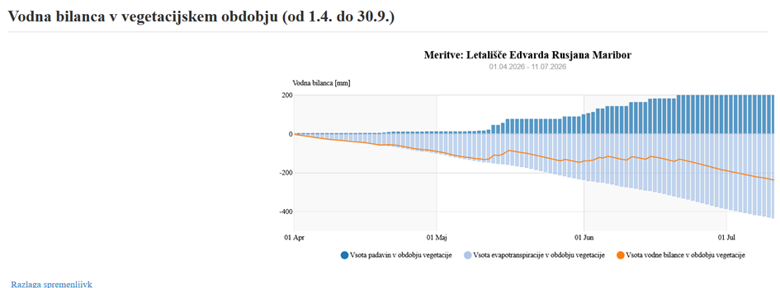
KULTURA | OPIS | OBMOČJE POŠKODOVANOSTI
TRAVINJE (trajno travinje - enokos., dvokos., tri in večkos.; sejano travinje, TDM, DTM) | Na celotnem območju je suša najbolj prizadela oz. ovirala rast in razraščanje travne ruše, ki je povsod zelo redka, nizka in je že prešla v cvetenje. Na našem območju je bil pprizadet že prvi odkos zaradi pomanjkanja padavin v aprilu. V drugi polovici junija in sedaj v juliju dežja ni in je izpad pridelka evidenten. Izsušene površine so tako na ravninskem delu zaradi plitkih tal, nagnjeni tereni v Halozah, Slovenskih goricah in Pohorju so travniki ožbani, Pridelka več ni, bdodo pa težave tudi zaradi pojava plevela potem ko bo prišlo do izdatnejših padavin. Izpadla sta 2 normalna pridelka na večkosnih travnikih, na travnikih z dvokosno rabo pa en pridelekk in prizadeta je paša živali na teh travnikih. | celotno območje zavoda razen pesniška dolina.
KROMPIR (krompir pozni, krompir zgodnji) | Zgodnji krompir je zelo slabo rastel zaradi sušnega zastoja rasti, kar se bo poznalo na pridelku. Vročina in sušni stres je v juniju prekinil debelitev gomoljev pri srednjepoznih in poznih sortah krompirja na celotnem območju, zgodnje sorte pa prisilno dozorevajo. pridelki od 40% do 60% manjši. Posebej slabo ap je sedaj na površinah krompirja, ki ga je prizadela še toča. | celotno območje zavoda
ŽITA (ječmen ozimni, tritikala, pšenica merkantilna, koruza v zrnju, …) | Suša je že v aprilu začela ovirati rast jarin in 2. dognojevanje ozimin, saj ni bilo dežja, da bi raztopilo gnojila. Stanje ozimin – ozimine so zelo nizke, v fazi klasenja in cvetenja, večina klasov je krajših, ker so se gnojila slabo izkoristila- ocenjujemo da bo izpad pridelka vsaj 50%, razen na globokih tleh pesniške doline kjer je pridelek boljši. Vročina in suša v juniju je povzročila zgodnejšo žetev tako ječmenov, predvsem pa prisilno dozorevanje poznejših sort pšenici in tritikale, ki so dosegle ob žetvi tudi nižje pridelke tudi do 60%, pri jarih žitih pa je izpad še večji. Izsušena tla onemogočajo tudi minimalno obdelavo strnišč za setev strniščnih dosevkov. | prodnata tla Ptusjkega in Dravskega polja.
KORUZA | Koruza posejana v aprilu je zelo dobro startala vednar je potem prvo pomanjkanje vlage rast ustavilo, ponovno je začela intenzivneje rasti v mesecu maju, koje bilo nekaj več dežja. Posebej so prizadete po suši koruze, ki so bile tudi prizadete zaardi toče. Pogled na posevke koruze, ki so začeli z metličenjem je žalosten, saj so koruze v sušnem stresu, zvijajo liste in na plitvejših tleh se že začenjao sušit spodnji listi. Kjer je mogoče se posevki namakajo, drugod pa bi bil dež nujen, da bi omogočil oploditev in polnjenje zrnja. Višina koruz, ki so bila optimalno posejana je nižja kot običajno, posebej tiste, ki so bile prizadete še od toče. Bolje je na globokih težkih tleh v pesniški dolini. | prodnata tla Ptusjkega in Dravskega polja.
ZELENJADNICE | počasnejši prirast, težka zbita tla - povečan pojav bolezni. | celotno območje zavoda
PLODOVKE | Otežena priprava tal zaradi suhih zbitih tal v začetku sezone. (daljši čas negativna vodna bilanca). Zaradi pomanjanja padavin je ogrožena pridelava plodovk v bodoče. Posevki brez namakanja oz. zalivanja ne rastejo, zastoj rasti, sončev ožig na plodovih, problemi so s sprejemanjem hranil zlasti pri paradižniku in papriki, kjer se že kažejo pomanjkanje Ca.) | celotno območje zavoda
SADJE | Slabši razvoju plodičev, odmetavanje plodičev pri koščičarjih(sliva), drobnejši plodovi (češnja) -15.7.2026, poblem rasti posajenih dreves, sončni ožigi na plodovih, problemi z diferencicijo brstov, kar bo imelo za posledico slabšo rodnost v naslednjem rodnem letu. | celotno območje zavoda
VINSKA TRTA | Vinska trta še najbolje prenaša razmere pomanjkanja padavin zaenkrat. Je pa seveda problem na našem območju sedaj stresna situacija tudi v vinogradih, zardi pomanjkanja padavin na lapornatih tleh, to se odraža tudi na novo zasajenih vinogradih, ker so mlade rasline še bolj občutljive na sušn istres. Veliko težav je predvsem tudi z ožigi na grozdju, | vinorodna področja
Olne buče, soja, sončnice | Zaradi suše se je rast zaustavila in slabša preskrba z vodo in visoke temperature ovirajo oblikovnaje plodov na oljnih bučah in strokov pri soji. | celotno območje zavoda
Ostale kulture | Prizadetos zaardi pomanjkanja vlage je evidentna tako pri jagodičevju, sadnih vrstah, solatnicah, trsnicah, drevesnicah, hmelj, | celotno območje zavoda
Obdelava strnišč po žetvi | Zaradi suše je primerna obdelava strnišč onemogočena, setev do 15.7. ni bila mogoča, upamo da bodo padavine po 15. 7. omogočile obdelavo in setev strnišč, ki jih bo potrebno na živinorejskih kemtijah usmeriti v pridelavo krme, ki jo primanjkuje | celotno območje zavoda

